상품제안서
에어핏 트래블 여행용 압축파우치 | 상품코드: S45336

 |  |  |  |  |  |  | 02-713-8555 | www.synergygift.co.kr
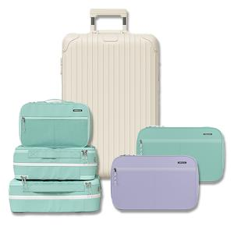

【상세/제작정보】

【인쇄/포장옵션】 | 실크 / OPP(비닐)

【공급단가】 | 수량 | 30~ | 100~ | 300~ | 500~ | 1,000~
*VAT별도 | 소형 | 15,340원 | 14,510원 | 13,800원 | 13,450원 | 13,210원
 | 중형 | 18,850원 | 17,830원 | 16,960원 | 16,530원 | 16,240원
 | 대형 | 21,060원 | 19,920원 | 18,950원 | 18,460원 | 18,140원

【상품 URL】 | https://www.synergygift.co.kr:443/src/goods_detail.php?gdno=45336

